Admin
CASE | CHỨC NĂNG | DỮ LIỆU MẪU | KẾT QUẢ MONG ĐỢI | TÌNH TRẠNG
1 | Đăng nhập
1.1 | Để trống |  | Thông báo yêu cầu nhập | DONE
 | 
1.2 | Sai username hoặc sai mật khẩu | (vytt, 123), (admin, 231) | Thông báo đăng nhập không thành công | DONE

1.4 | Đăng nhập đúng | admin@gmail.com, 123 | Chuyển đến trang chủ Dashboard | DONE

1.5 | Giao diện | Thiết kế | Đúng bản thiết kế | DONE
2 | Tạo tài khoản
2.1 | Để trống |  | Thông báo yêu cầu nhập | DONE
 | 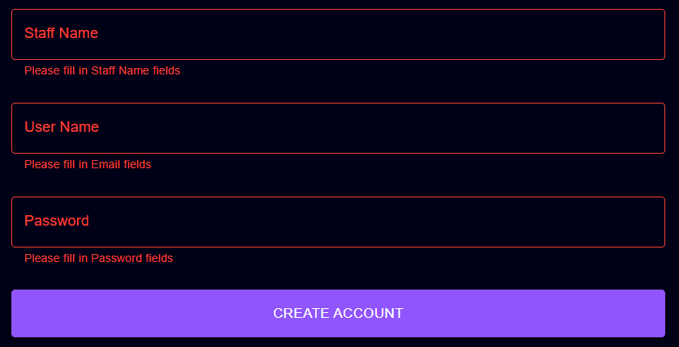
2.2 | Nhập username tồn tại trong hệ thống | vytt | - Thông báo lỗi username đã tồn tại trong hệ thống - Yêu cầu nhập lại | DONE
 | 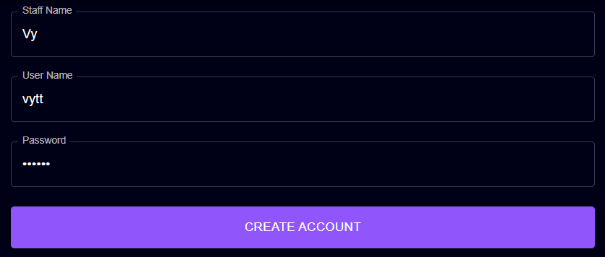
2.3 | Nhập password | "123" | - Password được hiển thị dưới dạng ẩn - Password phải ít nhất 6 ký tự | DONE
 | 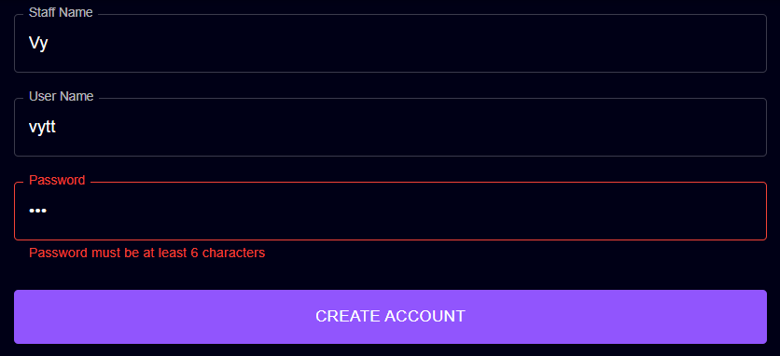
2.4 | Tạo tài khoản đúng | (Tran Vy, vytt5, 123456) | - Thông báo tạo tài khoản thành công - Chuyển về trang quản lý nhân viên | DONE
 | 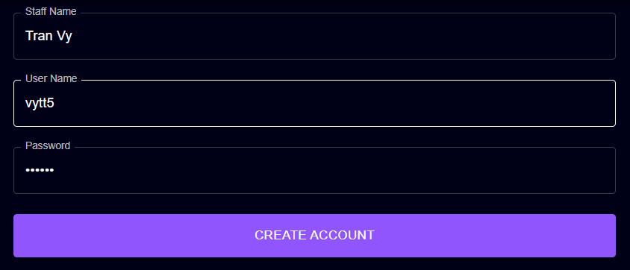
2.6 | Giao diện | Thiết kế | Đúng bản thiết kế | DONE
3 | Chỉnh sửa thông tin cá nhân
3.1 | Để trống |  | Lấy thông tin trước khi chỉnh sửa | DONE
3.2 | Nhập số điện thoại không đủ 10 chữ số và không bắt đầu bằng 0 | 123456789 | - Thông báo lỗi số điện thoại phải có 10 chữ số và phải bắt đầu bằng 0 - Yêu cầu nhập lại | DONE
 | 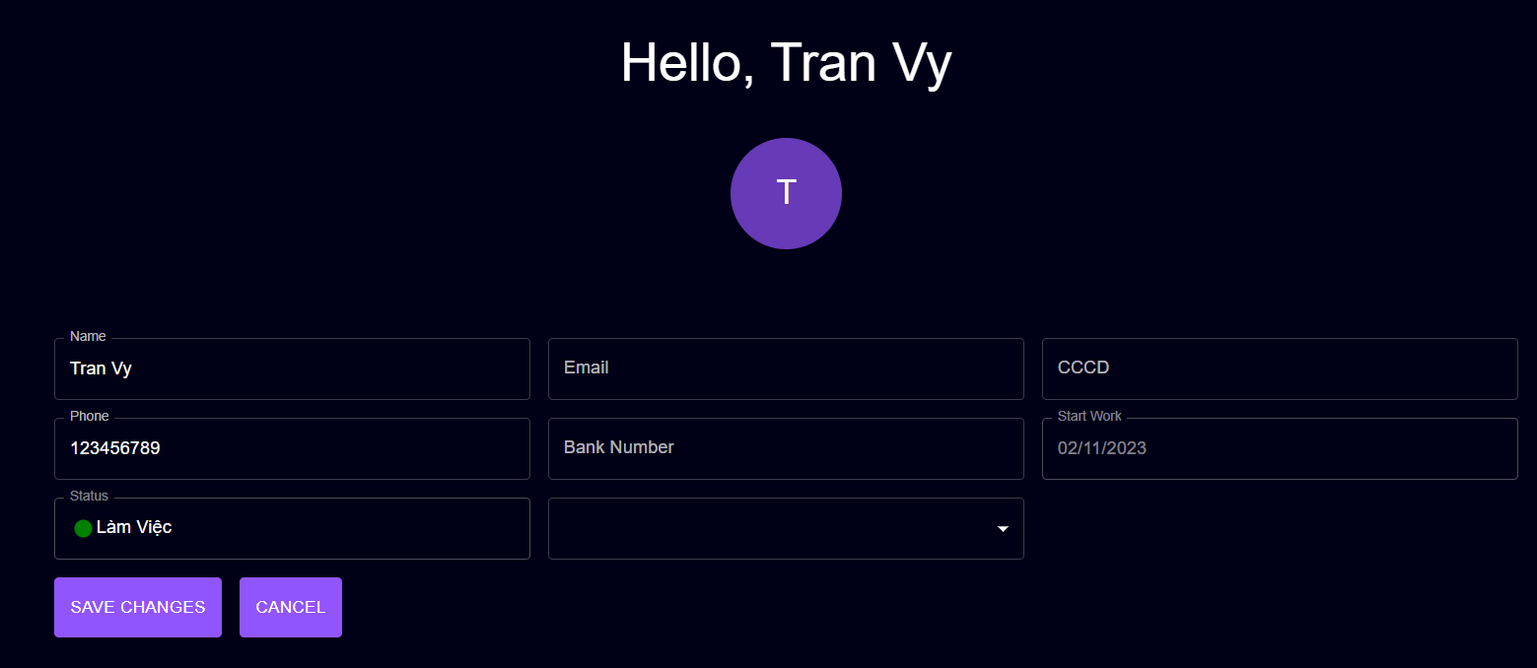
3.3 | Nhập số CCCD không đủ 12 chữ số | 12345678956 | - Thông báo lỗi số căn cước công dân phải có 12 chữ số - Yêu cầu nhập lại | DONE
 | 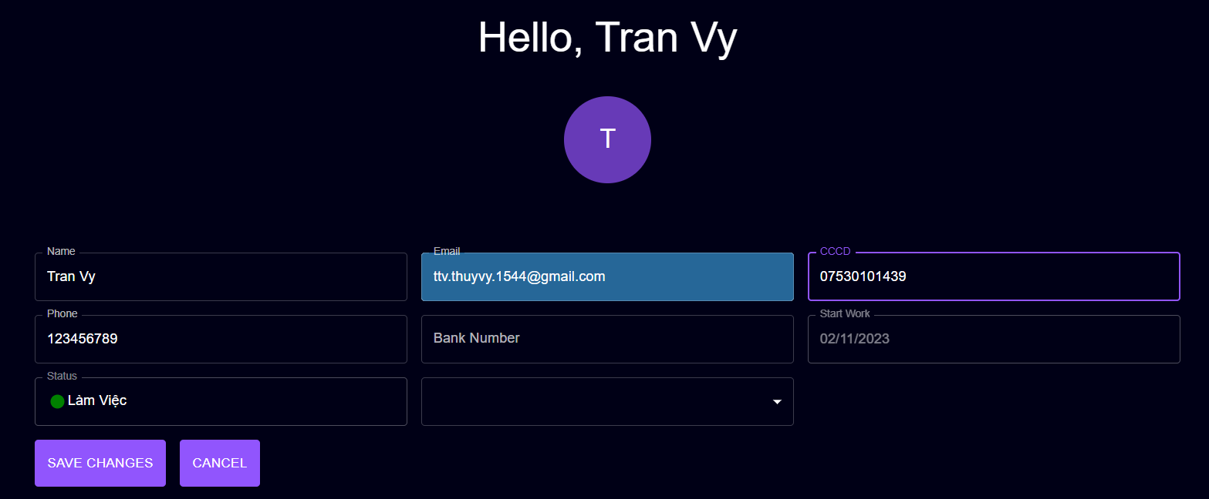
3.4 | Nhập email không đúng định dạng | ttv.thuyvy.1544 | - Thông báo lỗi không đúng định dạng email - Yêu cầu nhập lại | DONE
 | 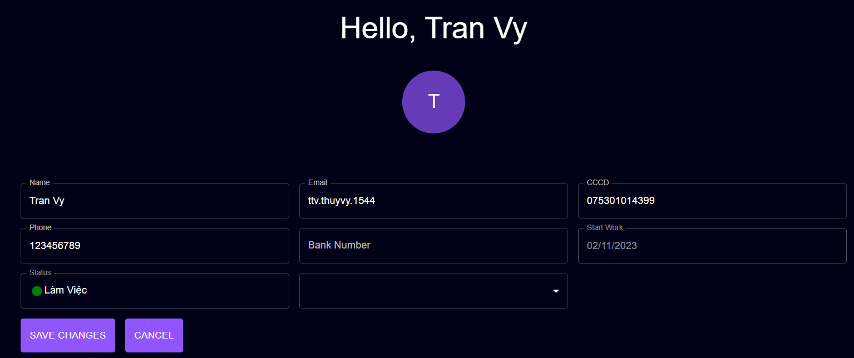
3.5 | Nhập đúng thông tin | ('0373162586","075301014372","ttv.thuyvy.1544@gmail.com") | - Thông báo cập nhật thông tin thành công - Hiển thị các thông tin đã chỉnh sửa | DONE
 | 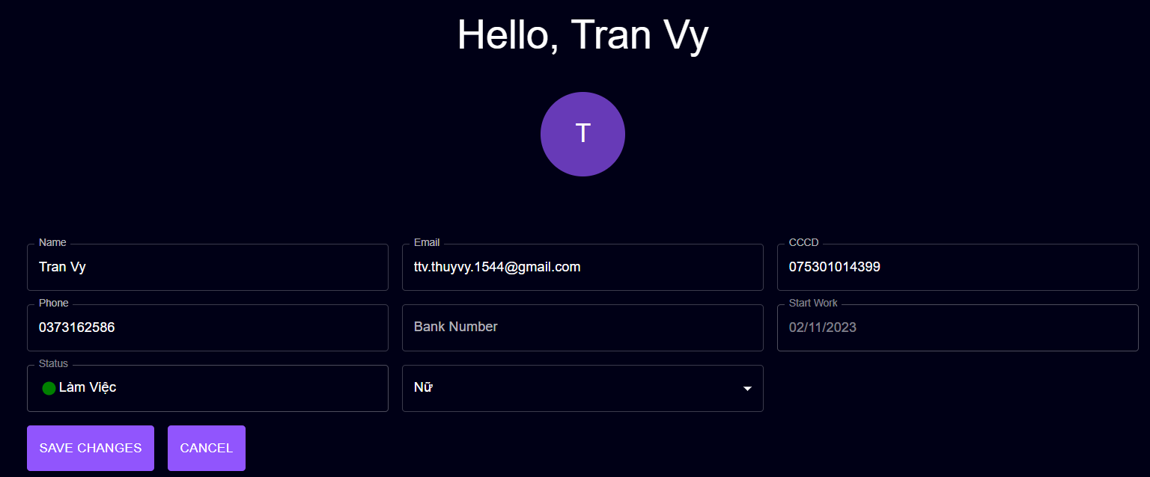
3.6 | Giao diện | Thiết kế | Đúng bản thiết kế | DONE
4 | Thêm sản phẩm
4.1 | Để trống |  | - Thông báo yêu cầu nhập | DONE
 | 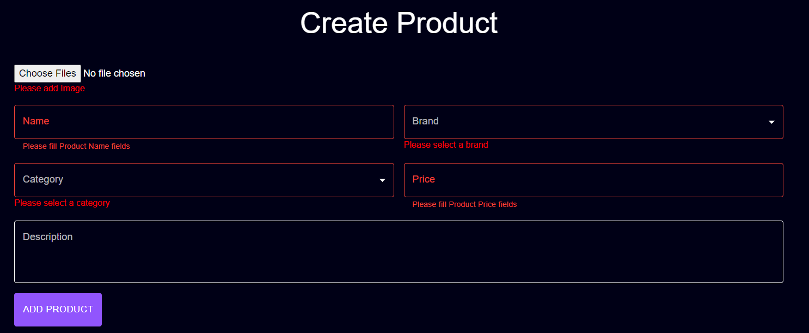
4.2 | Chọn file đuôi định dạng ảnh sản phẩm (chọn 1 hoặc nhiều ảnh) | sneaker.jpg | - Hiển thị hình ảnh phía dưới phần choose image | 50%
 | 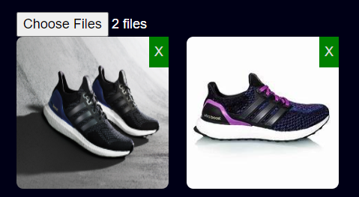
4.3 | Chọn ảnh không phải định dạng file ảnh | 1.txt | - Không hiển thị hình ảnh - Thông báo lỗi - Yêu cầu input ảnh khác | 0%

4.4 | Nhập tên sản phẩm | Ultraboost | - Thông báo lỗi khi tên sản phẩm trùng - Yêu cầu nhập lại | DONE
 | 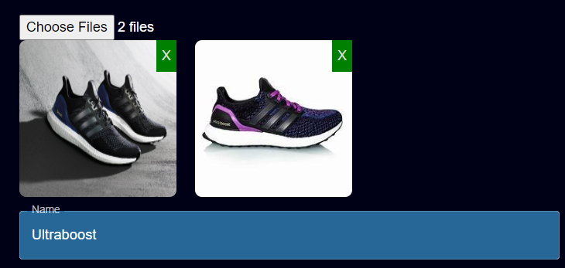
4.5 | Chọn thương hiệu của sản phẩm | "Nike", "Adidas" | - Dữ liệu của bảng Brand hiển thị chọn | DONE
 | 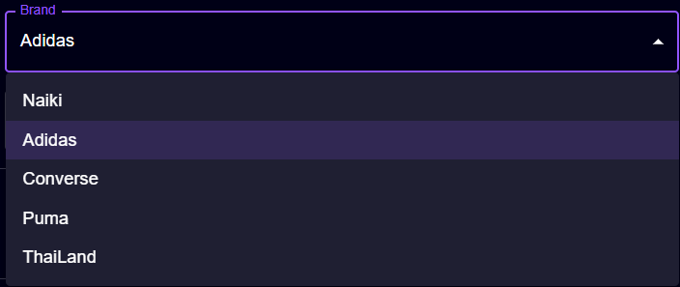
4.6 | Chọn loại của sản phẩm | "Ultraboost" | - Dữ liệu của bảng Category được hiển thị | DONE
 | 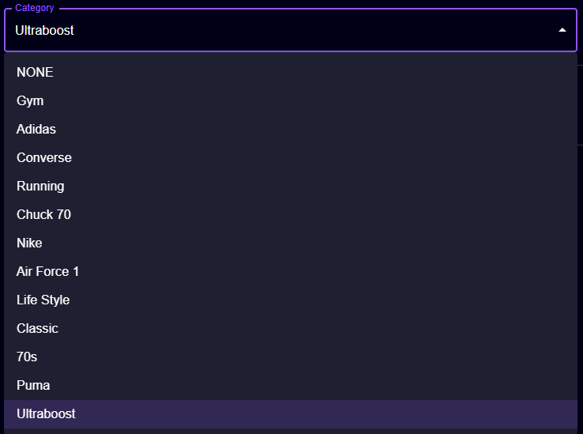
4.7 | Nhập giá bán sản phẩm | "abc","123" | - Không thể nhập chữ và số âm, chỉ có thể nhập số | DONE

4.8 | Nhập đúng tất cả các thông tin | "Test3, Adidas, Running, 200, Mô tả sp" | - Thông báo create new product success | DONE
 | 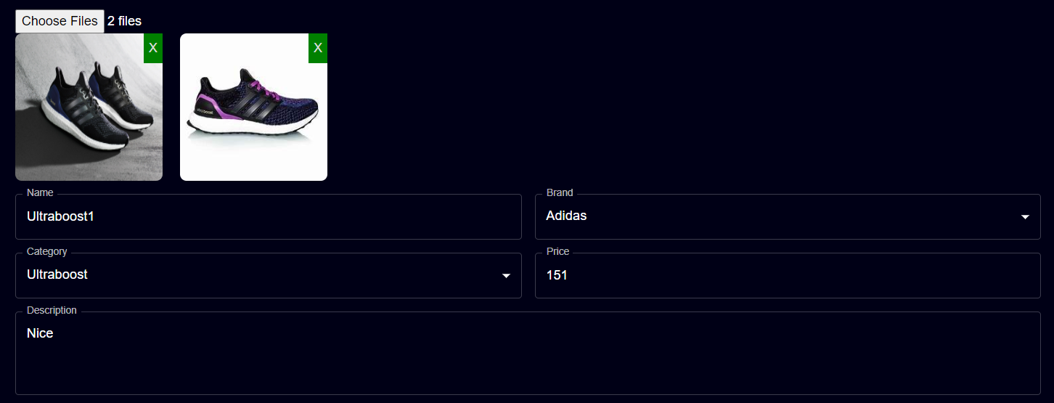
4.9 | Giao diện | Thiết kế | Đúng bản thiết kế | DONE
5 | Tạo nhà cung cấp
5.1 | Để trống |  | - Thông báo yêu cầu nhập | DONE
 | 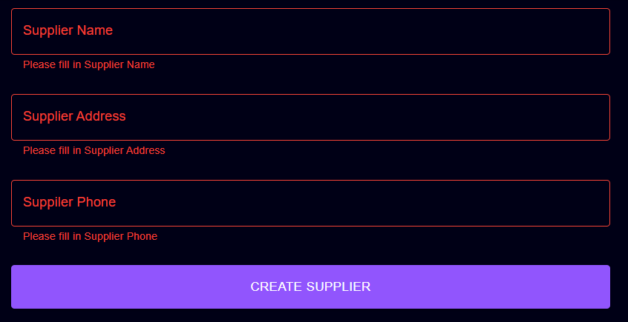
5.2 | Nhập số điện thoại nhà cung cấp không đủ 10 chữ số và không bắt đầu bằng 0 | 123 | - Thông báo lỗi số điện thoại phải có 10 chữ số và bắt đầu bằng 0 - Yêu cầu nhập lại | DONE
 | 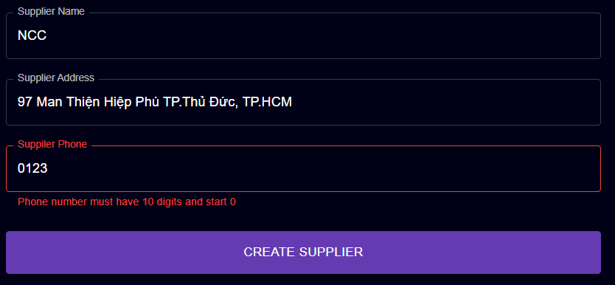
5.3 | Nhập tên nhà cung cấp đã tồn tại | Ananas | - Thông báo lỗi tên nhà cung cấp đã tồn tại - Yêu cầu nhập lại | DONE
 | 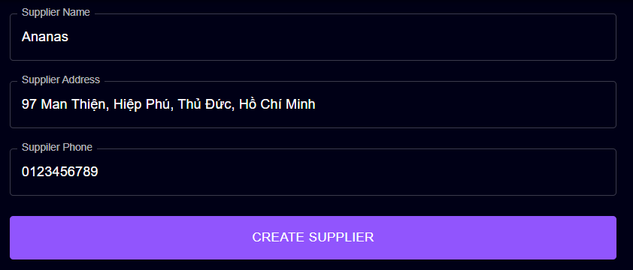
5.6 | Nhập đúng thông tin | ('Bom","99 Man Thiện","0373162586") | - Thông báo tạo thành công - Chuyển người dùng về trang quản lý nhà cung cấp | DONE
 | 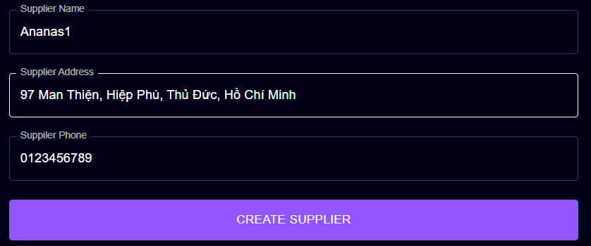
5.7 | Giao diện | Thiết kế | Đúng bản thiết kế | DONE
6 | Tạo mã khuyến mãi
6.1 | Để trống |  | - Thông báo yêu cầu nhập | Đã fix hiển thị thông báo
 | 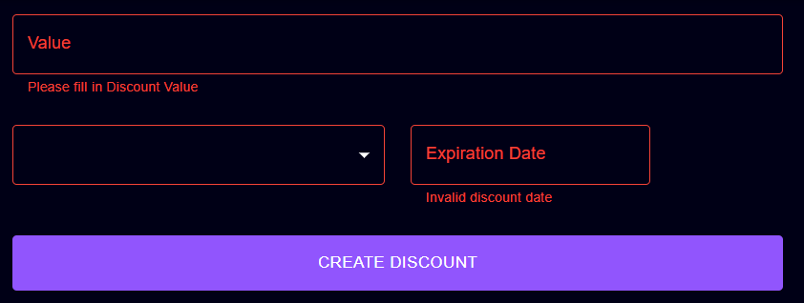
6.2 | Nhập giá trị value không phải số | "avc" | - Giao diện không hiển thị | DONE

6.3 | Nhập giá trị value là số trong khoảng 0 => 100 | -1, 101 | - Thông báo lỗi giá trị không xác định giá trị value nằm trong [0,100] - Yêu cầu nhập lại | DONE
 | 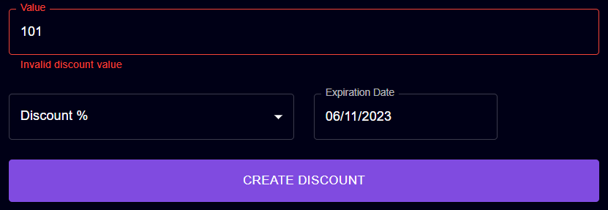
6.4 | Chọn thể loại discount | Discount $, Discount % | - Hiển thị danh sách dạng Combobox - Chọn và hiển thị giá trị | DONE
 | 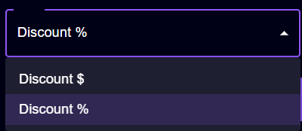
6.5 | Chọn ngày hoặc nhập ngày quá khứ hoặc hôm nay | 25/10/2023, 15/10/2023 | - Thông báo date Không hợp lệ - Yêu cầu chọn lại | DONE
 | 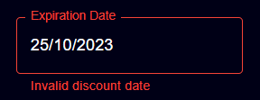 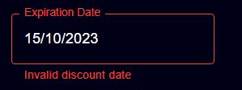
6.6 | Dữ liệu đúng | "15, Discount %, 08/11/2023" | - Thông báo tạo mã khuyến mãi thành công - Chuyển người dùng về trang quản lý khuyến mãi | 90%

6.7 | Giao diện | Thiết kế | Đúng bản thiết kế | DONE
7 | Tạo loại sản phẩm
7.1 | Để trống |  | - Thông báo yêu cầu nhập | DONE

7.2 | Nhập tên loại sản phẩm trùng | "Adidas" | - Thông báo tên loại sản phẩm trùng - Yêu cầu nhập lại | DONE

7.3 | Chọn loại sản phẩm cha | Adidas | -Hiển thị theo dạng danh sách Combobox | DONE
 | 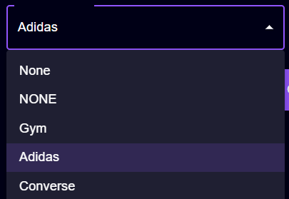
7.4 | Nhập đúng dữ liệu | "Air Max, Nike" | - Thông báo tạo category thành công | DONE
 | 
7.5 | Giao diện | Thiết kế | Đúng bản thiết kế | DONE
8 | Tạo thương hiệu sản phẩm
7.1 | Để trống |  | - Thông báo yêu cầu nhập | DONE
 | 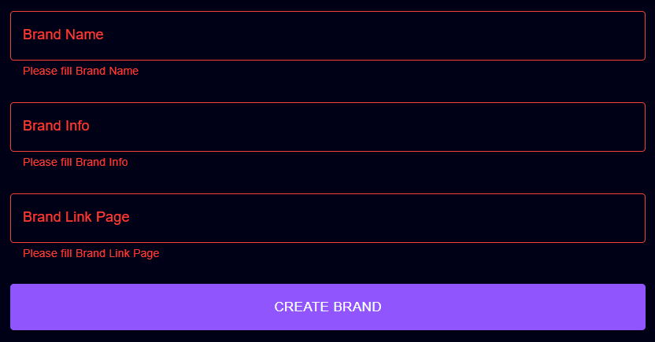
7.2 | Nhập tên thương hiệu sản phẩm trùng | "Adidas" | - Thông báo tên thương hiệu sản phẩm trùng - Yêu cầu nhập lại | DONE

7.3 | Nhập đúng dữ liệu | "Bom, Hợp đồng, link" | - Thông báo tạo brand thành công | DONE
 | 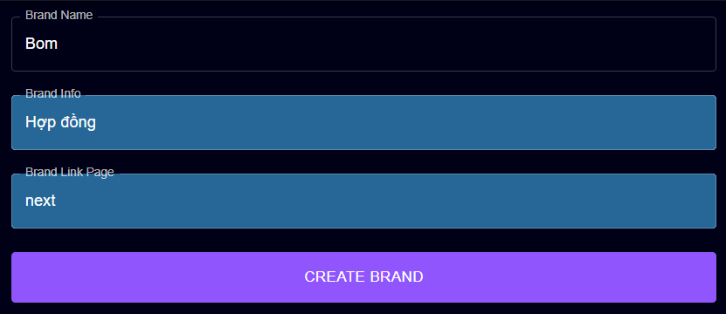
7.4 | Giao diện | Thiết kế | Đúng bản thiết kế | DONE

